主界面画面
头部搜索
详细设计 |  |  | 系统名 | 找靓机网站 | 创建日期 | 2019.11.20
 |  |  |  |  | 创建者 | 郭志航
更新履历 |  |  | 子系统名 | 订单列表页面 | 更新日期 | 2019.11.20
跳转至购物车
我的订单
注册
登录
收件人
商品价格
订单搜索
删除图标
分页查询
付款
取消订单
 |  |  |  |  | 更新者

待付款
待收货
订单回收站

1、画面设计
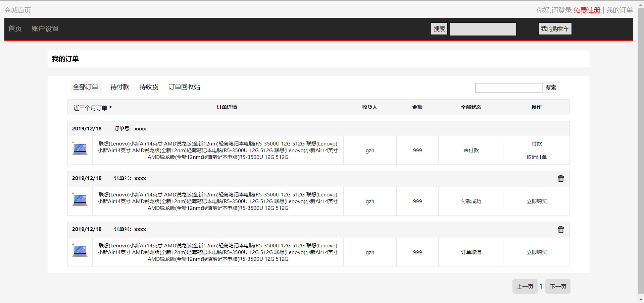
商品首页
全部订单
日期范围
下单日期
订单号
商品图片
商品信息

订单详情

2、画面项目
 | 2.2 表示项目
 | 表示项目名称 |  | 表示项目设定
 | 下单日期 |  | 订单下单的日期
 | 订单号 |  | 下单时生成的订单号
 | 商品图片 |  | 商品的图片
 | 商品信息 |  | 商品的信息
 | 收货人 |  | 收货人
 | 金额 |  | 订单的价格
 | 全部状态 |  | 订单目前的状态

 | 2.1 控件
 | 控件名 |  | 类型 | 功能
 | 商城首页 |  | 超链接 | 跳转到"商品首页"
 | 登录 |  | 超链接 | 跳转到"登录"
 | 注册 |  | 超链接 | 跳转到"注册"
 | 我的订单 |  | 超链接 | 跳转到"订单列表"
 | 头部搜索 |  | 搜索框 | 搜索商品
 | 全部订单 |  | 超链接 | 跳转到"全部订单"
 | 待付款 |  | 超链接 | 跳转到"待付款"
 | 待收货 |  | 超链接 | 跳转到"待收货"
 | 订单回收站 |  | 超链接 | 跳转到"订单回收站"
 | 订单搜索 |  | 搜索框 | 搜索订单列表内订单
 | 日期范围 |  | 下拉菜单 | 选择日期范围
 | 订单详情 |  | 超链接 | 跳转到"订单详情"
 | 付款 |  | 超链接 | 付款
 | 取消订单 |  | 超链接 | 取消订单
 | 删除图标 |  | 按钮 | 删除图标下的订单
 | 分页查询 |  | 按钮 | 分页查看订单列表

3、画面事件

 | 3.1 初期化事件
 |  | 读取用户下所有的订单信息,并在页面的指定位置展示

 | 3.2 点击事件
 |  | 点击【商城首页】超链接
 |  |  | 跳转到商品首页

 |  | 点击【登录】超链接
 |  |  | 若用户未登录,点击超链接跳转至登录界面

 |  | 点击【注册】超链接
 |  |  | 跳转至注册页面

 |  | 点击【头部搜索】按钮
 |  |  | 根据用户在输入框内输入的字段,搜索指定的商品

 |  | 点击【我的购物车】按钮
 |  |  | 点跳转至购物车界面

 |  | 点击【全部订单】超链接
 |  |  | 此页面下展示所有的订单列表信息

 |  | 点击【待付款】超链接
 |  |  | 此页面洗展示所有的代付款的订单列表信息

 |  | 点击【待收货】超链接
 |  |  | 此页面下展示所有的待收货的订单列表信息

 |  | 点击【订单回收站】超链接
 |  |  | 此页面下展示通过点击删除图标放入的订单列表信息

 |  | 点击【订单搜索】按钮
 |  |  | 根据用户在输入框内输入的字段,搜索指定的订单

 |  | 点击【日期范围】下拉菜单
 |  |  | 提供指定的日期范围,可通过下拉菜单显示不同时间段的订单列表信息

 |  | 点击【删除图标】超链接
 |  |  | 删除订单至订单回收站

 |  | 点击【付款/取消订单】超链接
 |  |  | 若订单状态为：未付款,则操作下提供两个超链接
 |  |  | 付款：完成订单
 |  |  | 取消：取消订单

 |  | 点击【分页查询】按钮
 |  |  | 提供分页展示功能,可通过上一页/下一页按钮点击跳转来分页查看订单列表信息

